Sheet1
Šta je Switch i kako uči MAC adrese:
https://www.youtube.com/watch?v=cah-hNfWzJs&t=27s
Za razliku od rutera koji radi sa IPv4 Address, Switch koristi MAC Address.
MAC-media access control i to je 48[b] adresa koja je spržena na mrežnu karticu od strane proizvođača.

Vidio pa ispratiti simulaciju.
Cilj vježbe jeste da se shvati to u kakvom formatu se paket prima/šalje ..

 |  | Ono što se na slici da primjetiti jeste to da će paket proći između 2 Ethernet protokola, stim da
 |  | će duž te putanje proći i kroz neke protokole koji nisu Ethernet protokoli..
 |  | KARAKTERISTIČNO ZA TE PROTKOLE JE TO ŠTO ISTI NEMAJU MAC Address!
 |  | Pitanje -koji to protokoli imaju/nemaju MAC adrese?

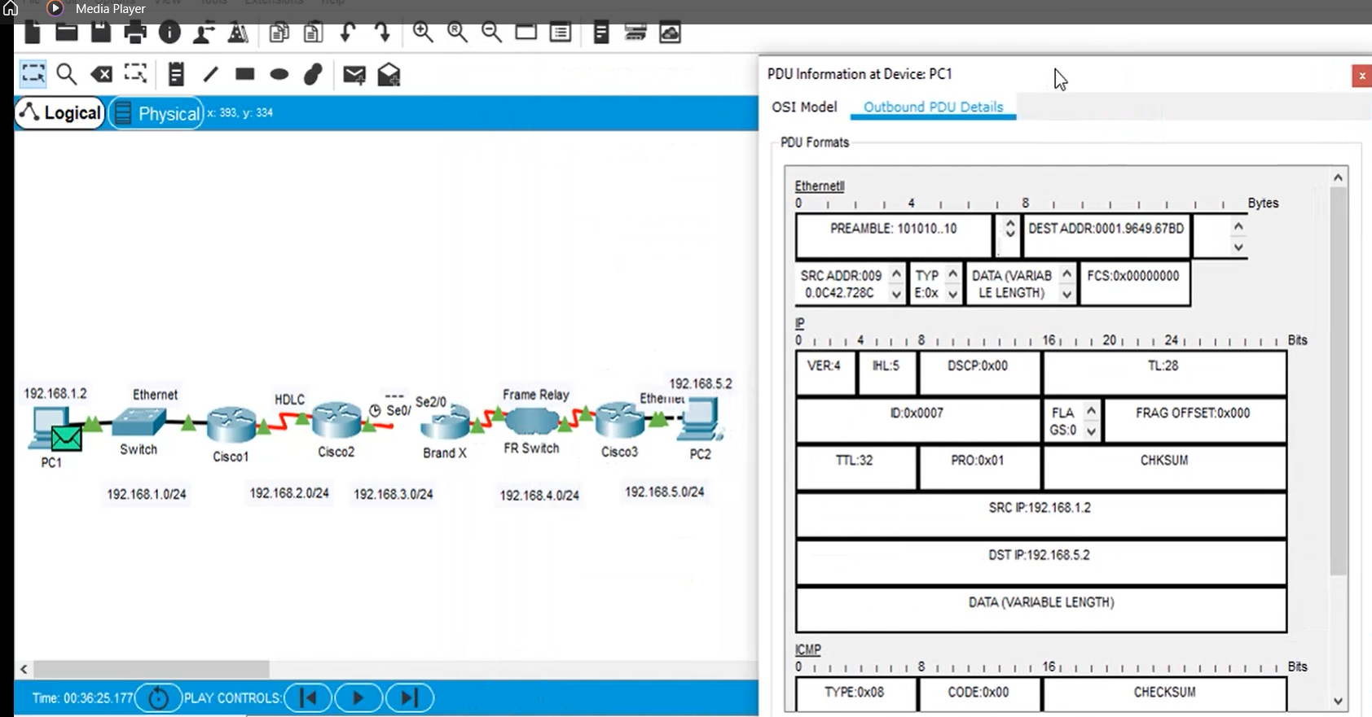
 |  |  | Klik na paket i otvori se menu koji u sebi nosi podatke o tome kako paket izgleda..
 |  |  | Primijetim da u Ethernet zaglavlju imamo MAC adrese..

 |  |  | Računar šalje paket..
 |  |  | Paket preko Switch-a dolazi na prvi ruter. Naravno Default Gateway računara
 |  |  | je interface rutera na koji je on povezan.
 |  |  | Prilikom slanja paketa, taj Default Gateway se može posmatrati kao izlazna vrata što znači
 |  |  | da paket koji izlazi iz mreže mora doći/proći kroz ista..

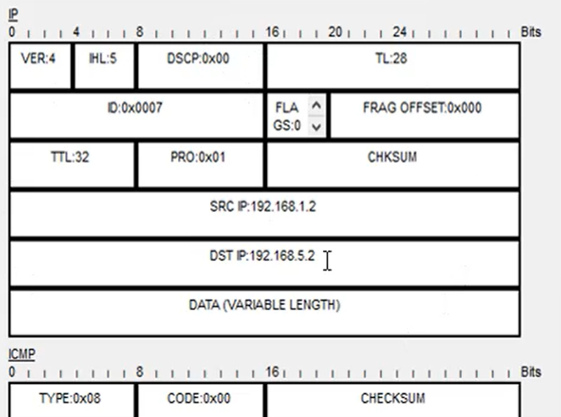
Paket tj. Frame stiže na ruter Cisco1. Taj ruter mora skroz da razvali taj Frame!
To znači da ruter mora skroz skinuti zaglavlje |  |  | kako bi došao do paketa

 | Tu pročita DST IP i odluči šta će sa njim.
 | Šalje ga dalje, desni interface..
 | E TU JE NJEGOVA GLAVNA DILEMA
 | "KOJI JE TO PROTOKOL KONFIGURISAN NA DESNOM INTERFEJSU!

Istom pričom se služimo duž putanje od rutera do rutera ..
Na kraju, paket(frame) stiže do računara...
Poenta ovog videa jeste da se stekne razumijevanje pakovanja/odmotavanja paketa od strane rutera kao i prolazak paketa preko različitih protokola..

